상품제안서
엔보우 WCPADM1 15W 무선충전마우스패드(일체형) [인쇄무료] | 상품코드: F23069

 |  |  |  |  |  |  | 02-412-0044 | www.easy1.co.kr
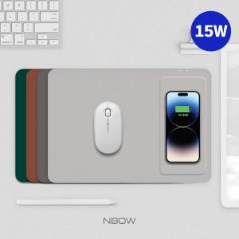

【상세/제작정보】 | <p><b><span style="font-size: 12pt;">** 100개 이하 레이저인쇄- 50000원 별도</span></b></p><p><b><span style="font-size: 12pt;">** 배송비- 한박스20개 / 4500원 별도</span></b></p>

【인쇄/포장옵션】 | 레이저 / 포장지포장

【공급단가】 | 수량 | 100~ | 300~ | 500~ | 1,000~ | 3,000~
*VAT별도 | 단가 | 9,750원 | 9,350원 | 9,100원 | 8,950원 | 8,850원

【상품 URL】 | https://dev.easy1.co.kr:443/src/goods_detail.php?gdno=23069

